relleno personalizado
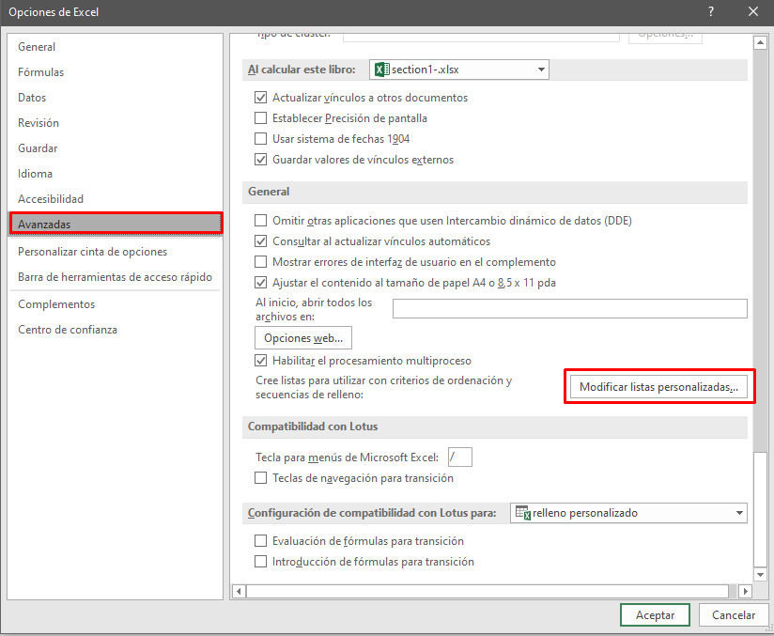
Aula | Profesor | Planta | Capacidad | TV | Ordenador | Pantalla
A01 | Iker | 1 | 28 | Si | No | No |  | A01
A02 | Jhiro | 1 | 29 | Si | No | Si |  | A02
A03 | Yofré | 1 | 31 | No | No | Si |  | A03
A04 | Lily | 1 | 30 | Si | No | Si |  | A04
B10 | Jair | 2 | 17 | No | Si | Si |  | B10
B11 | Dachi | 2 | 19 | No | Si | No |  | B11
B12 | Manuel | 2 | 22 | No | Si | Si |  | B12
C25 | Virna | 3 | 40 | Si | Si | No |  | C25
C26 | Henry | 3 | 22 | Si | Si | No |  | C26
C27 | Victor | 3 | 20 | Si | Si | No |  | C27

Nombre | Apellido | Nombre Completo
Jhiro | Cisneros | Jhiro Cisneros |  | interpreta la concatenación de dos celdas
Lily | Sanchez | Lily Sanchez
Yofre | Cisneros | Yofre Cisneros
Iker | Sanchez | Iker Sanchez

1 | 2 | 6 | 3 | 3 | 3 | 11 | 11
1 | 2 | 6 | 3 | 3 | 3 | 11 | 11
1 | 2 | 6 | 3 | 7 | 7 | 3 | 3100
1 | 2 | 6 | 3 | 7 | 7 | 3 | 3100
1 | 2 | 6 | 3 | 7 | 7 | 3 | 3
1 | 2 | 6 | 3 | 3 | 10 | 10 | 10
1 | 2 | 6 | 3 | 3 | 10 | 10 | 10
1 | 2 | 6 | 314 | 314 | 10 | 10 | 10
1 | 2 | 6 | 314 | 314 | 10 | 10 | 10
1 | 2 | 6 | 314 | 314 | 10 | 10 | 10

Hoja9
Si tienes Excel 365, 2021 o posterior:
Asignatura: Análisis de Datos
Año: 20X1

Estudiante | Examen 1 | Examen 2 | Examen 3 | Trabajo Práctico 1 | Trabajo Práctico 2 | Exposición Oral | Califación Final | Calificación Promedio Estudiantes que Desaprobaron: | Lista en Orden Alfabético
Chávez | 10 | 6 | 6 | 2 | 3 | 6 | 6 |  | Alvarado
Antuna | 6 | 10 | 7 | 9 | 10 | 8 | 8 | 7.12 | Álvarez
Romo | 7 | 10 | 8 | 2 | 9 | 9 | 8 |  | Antuna
Talavera | 10 | 10 | 10 | 6 | 8 | 6 | 8 | No aprobraron prom | Araujo
Lozano | 5 | 10 | 10 | 8 | 10 | 6 | 8 |  | Arteaga
Alvarado | 9 | 10 | 5 | 10 | 5 | 10 | 8 | 4 | Chávez
Gallardo | 6 | 7 | 0 | 2 | 2 | 0 | 3 |  | Cota
Ochoa | 5 | 10 | 10 | 10 | 10 | 10 | 9 |  | Funes
Pineda | 7 | 10 | 10 | 10 | 10 | 10 | 10 |  | Gallardo
Araujo | 10 | 7 | 9 | 6 | 6 | 7 | 8 |  | Guardado
Funes | 4 | 10 | 2 | 8 | 4 | 5 | 6 |  | Gutiérrez
Sánchez | 2 | 2 | 3 | 2 | 10 | 6 | 4 |  | Herrera
Herrera | 8 | 7 | 5 | 6 | 10 | 10 | 8 |  | Jiménez
Jiménez | 1 | 7 | 8 | 3 | 2 | 6 | 5 |  | Lozano
Guardado | 4 | 7 | 4 | 9 | 5 | 7 | 6 |  | Martín
Montes | 3 | 8 | 10 | 10 | 6 | 10 | 8 |  | Montes
Rodríguez | 8 | 4 | 6 | 2 | 8 | 5 | 6 |  | Moreno
Moreno | 10 | 10 | 10 | 10 | 8 | 10 | 10 |  | Ochoa
Gutiérrez | 9 | 8 | 5 | 7 | 5 | 3 | 6 |  | Pineda
Álvarez | 5 | 7 | 4 | 9 | 4 | 6 | 6 |  | Rodríguez
Vega | 10 | 9 | 7 | 10 | 5 | 6 | 8 |  | Romo
Martín | 6 | 9 | 10 | 4 | 10 | 10 | 8 |  | Sánchez
Vásquez | 10 | 10 | 9 | 6 | 10 | 10 | 9 |  | Talavera
Cota | 8 | 5 | 6 | 7 | 6 | 5 | 6 |  | Vásquez
Arteaga | 6 | 8 | 7 | 6 | 5 | 3 | 6 |  | Vega

